상품제안서
타이틀리스트 Prov1 골프공 6알 + 마그넷 골프티 | 상품코드: F26260

 |  |  |  |  |  |  | 02-412-0044 | www.easy1.co.kr
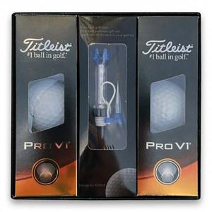

【상세/제작정보】

【인쇄/포장옵션】 | UV인쇄(5도) / 포장불가능

【공급단가】 | 수량 | 20~ | 50~ | 100~ | 300~ | 500~
*VAT별도 | 단가 | 45,250원 | 44,520원 | 43,440원 | 42,350원 | 41,630원

【상품 URL】 | http://www.easy1.co.kr/src/goods_detail.php?gdno=26260

